記載要領
戻 | 【就労証明書（簡易版）】記載要領

■証明書を発行する事業者又は民生・児童委員に関する項目

 | 証明日 |  | ○証明日（証明書発行日）を記載してください。 ※年の欄は西暦で記載してください。
 | 事業所名 |  | ○証明書を発行する事業者の名称（法人名）を記載してください。 ※証明書の発行に責任を持つ企業・組織・団体名等を記載してください。 ※個人事業主の場合は事業者の名称を記載してください。
 | 代表者名 |  | ○代表者（法人の代表者や個人事業主）の氏名を記載してください。 ※代表者に該当する者がいない場合又は事業所側で証明権限を代表者以外に付与している場合には、当該証明権限を有する証明書の内容に責任を持つ者の氏名を記載してください。
 | 所在地 |  | ○証明書発行事業所の住所を記載してください。 ※証明書の証明対象となる者（以下「本人」という。）の就労先住所ではない点に注意してください。
 | 電話番号 |  | ○証明書発行事業所の電話番号を記載してください。
 | 担当者名／記載者連絡先 |  | ○証明書の内容について、自治体からの事務的な連絡を受ける場合の担当者名/電話番号を記載してください。

■就労先事業者に関する事項

 | №1 | 業種 | ○現在の就労状況について該当する項目をチェック（レ点記入）してください。 ※いずれにも該当しない場合は「□その他」をチェック（レ点記入）し、カッコ内に簡潔に記載してください。

■就労者に関する項目

 | №2 | フリガナ／本人氏名 | ○本人の氏名、フリガナを記載してください。
 |  | 生年月日 | ○本人の生年月日を記載してください。 ※年の欄は西暦で記載してください。

■就労状態等に関する事項

 | №3 | 雇用(予定)期間等 | ○雇用期間について「□無期」か「□有期」にチェック（レ点記入）してください。 ○雇用期間について「□無期」の場合は雇用開始日のみを、「□有期」の場合はその期間を記載してください。 ※年の欄は西暦で記載してください。 ※契約内容の変更を予定している場合、変更前の契約が終了する日を終期として記載してください。
 | №4 | 本人就労先事業所 | ○右上欄に記載の事業所名（証明書発行事業所名）と異なる場合は本人が実際に働いている事業所の名称を記載してください。
 |  |  | ○右上欄に記載の所在地（証明書発行事業所住所）と異なる場合は本人が実際に働いている勤務先の住所を記載してください。 ※実際に働いている就労場所が複数存在する場合は、主たる就労先の住所を記載するようにしてください。 ※就労場所が存在しない場合には、自宅等就労時に本人が主として存在している場所を記載するようにしてください。
 | №5 | 雇用の形態 | ○雇用の形態について該当する項目にチェック（レ点記入）してください。 ※自営業の場合は、「自営業主」（個人事業主、経営者、代表者等）又は「自営業専従者」又は「家族従業者」（自営業主と親族関係にある生計を一にする者で、その自営業主の営む事業に無給で従事している者）のいずれかにチェック（レ点記入）してください。 ※「契約社員」等の場合で、「会計年度任用職員」にも該当する場合は、「会計年度任用職員」にチェック（レ点記入）してください。 ※「パート・アルバイト」「派遣社員」「契約社員」「会計年度任用職員」のいずれにも該当しない非常勤・臨時職員である場合、「非常勤・臨時職員」にチェック（レ点記入）してください。 ※雇用の形態に該当する項目がない場合は「□その他」にチェック（レ点記入）し、簡潔に記載してください。
 | №6 | 就労時間 （固定就労の場合） | ○「月・火・水・木・金・土・日・祝日」のうち、通常の就労日について該当する項目にチェック（レ点記入）してください。［複数選択可］ ○就労の合計時間（月間）についてを記載してください。 ※雇用契約に基づく就労時間であり、実際に就労した時間（実績）ではありません。育児短時間勤務制度を利用している場合でも、制度利用前の就労時間数を記載してください。 ※雇用契約上、週当たりの就労時間が定められている場合、４（週）を乗じた時間を記載してください。 ※雇用契約上、年当たりの就労時間が定められている場合、12（月）で除した時間を記載してください。 ※雇用契約上の就労時間であるため、残業時間は除いてください。 ※休憩時間（就業規則等で定められている休憩に限る。）は含めてください。また、就業規則等で定められている休憩時間の月間の合計時間数についても記載してください。 ○一月当たり、一週当たりの就労日数について記載してください。 ※雇用契約に基づく就労日数であり、実際に就労した日数（実績）ではありません。 ※雇用契約上、月当たりの就労日数が定められている場合、週当たりの就労日数欄には、４（週）で除した日数を記載してください。 ※雇用契約上、週当たりの就労日数が定められている場合、月当たりの就労日数欄には、４（週）を乗じた日数を記載してください。 ※雇用契約上、年当たりの就労日数が定められている場合、月当たりの就労日数欄には12（月）で除した日数、週当たりの就労日数欄には48（週）で除した日数を記載してください。 ○就労時間帯は、「24時間表記」で記載してください。 ※夜間勤務など日をまたぐ場合には、０時～29時の幅（例えば22時から翌朝５時まで就労する場合は「22時00分～29時00分」）で記載してください。 ○平日、土曜、日祝毎に就労時間時間帯を記載してください。 ※休憩時間（就業規則等で定められている休憩に限る。）は含め、当該時間帯における就業規則等で定められている休憩時間数（分）についても記載してください。 ※平日、土曜、日祝のいずれか就労がない場合は空欄で結構です。
 |  | 就労時間 （変則就労の場合） | ○日々の就労時間が定められていない就労者について、雇用契約に基づく就労時間を記載してください。 ○月間又は週間の就労時間（合計）についてを記載してください。 ※雇用契約に基づく就労時間であり、実際に就労した時間（実績）ではありません。育児短時間勤務制度を利用している場合でも、制度利用前の就業規則上の就労時間数を記載してください。 ※雇用契約上、１日当たりの就労時間が定められている場合、５（日）を乗じて、「週間」の就労時間を記載してください。 ※週間の労働時間を記載いただいた場合、当該時間に４を乗した時間数を月の就労時間とみなします。 ※雇用契約上の就労時間であるため、残業時間は除いてください。 ※休憩時間（就業規則等で定められている休憩に限る。）は含めてください。また、就業規則等で定められている休憩時間の月間又は週間の合計時間数についても記載してください。 ○一月当たり又は一週当たりの就労日数について記載してください。 ※雇用契約に基づく就労日数であり、実際に就労した日数（実績）ではありません。 ※雇用契約上、年当たりの就労日数が定められている場合、月当たりの就労日数欄には12（月）で除した日数、週当たりの就労日数欄には48（週）で除した日数を記載してください。 ○就労時間帯は、「24時間表記」で記載してください。 ※夜間勤務など日をまたぐ場合には、０時～29時の幅（例えば22時から翌朝５時まで就労する場合は「22時00分～29時00分」）で記載してください。 ○主な就労時間帯・シフト時間帯について、最も可能性の高い（勤務回数の多い）時間帯を記載してください。 ※雇用契約上、コアタイム等の定めがない場合も、想定される最も標準的な時間帯を記載するようにしてください。 ※シフト勤務の場合は、市区町村による保育の必要性認定に必要となる場合のみ、シフト表の追加提出等を求める場合がありますので御承知おきください。
 | №7 | 就労実績 ※日数に有給休暇を含み 時間数に休憩・残業時間を含む | ○直近３か月の１か月当たりの就労日数、就労時間数について記載してください。なお、育児休業等により直近３ヶ月において１月分の就労実績がない場合は、育児休業等取得前の（産休・育休等取得月を除いた）就労実績を記載してください。新規採用等で就労実績がない場合は今後の就労見込みを記載してください。 ※新しい年・月から記載してください（例：○○年６月、○○年５月、○○年４月）。 ※有給休暇の取得日は就労日数に含めてください。 ※残業時間は就労時間数に含めてください。 ※休憩時間（就業規則等で定められている休憩時間に限る。）は就労時間数に含めてください。 ※育児短時間勤務制度等を利用している場合は、それらの制度利用の上での勤務実績（実際に当該月に勤務した実績）を記載してください。 ※年の欄は西暦で記載してください。
 | №8 | 産前・産後休業の取得 ※取得予定を含む | ○産前・産後休業の取得について「□取得予定」か「□取得中」にチェック（レ点記入）してください。 ※法令上の産前・産後休業に限らず法人独自の就業規則等に基づいた休業も含みます。 ※終了日が確定していない場合でも終了予定日を記載するようにしてください。 ※年の欄は西暦で記載してください。
 | №9 | 育児休業の取得 ※取得予定を含む | ○育児休業の取得について「□取得予定」か「□取得中」か「□取得済み」にチェック（レ点記入）してください。 ※法令上の育児休業に限らず法人独自の就業規則等に基づいた休業も含みます。 ※終期が確定していない場合でも終了予定日を記載するようにしてください。 ※取得済みの場合は取得実績を記載してください。 ※複数該当する場合は、証明日の状況に一番近いものを記載し、その他は備考欄に記載してください（例：取得予定又は取得中で、過去に取得した実績もある場合は、取得予定又は取得中の育児休業についてNo.９欄に記載し、過去取得分を備考欄に記載する。）。 ※年の欄は西暦で記載してください。
 | No.10 | 産休・育休以外の休業の取得期間 ※取得予定を含む | ○産休・育休以外の休業の取得について「□取得予定」か「□取得中」か「□取得済み」にチェック（レ点記入）してください。 ※法令上の休業に限らず法人独自の就業規則等に基づいた休業も含みます。 ※終期が確定していない場合でも終了予定日を記載するようにしてください。 ※取得済みの場合は取得実績を記載してください。 ※複数該当する場合は、証明日の状況に一番近いものを記載し、その他は備考欄に記載してください（例：取得予定又は取得中で、過去に取得した実績もある場合は、取得予定又は取得中の休業について記載し、過去取得分を備考欄に記載する。）。 ※年の欄は西暦で記載してください。 ○産休・育休以外の休業の取得理由についてチェック（レ点記入）してください。
 | №11 | 復職（予定）年月日 | ○証明書発行事業所において取得中（又は取得予定）の育児休業等を終了し、復職する予定がある場合は「□復職予定」にチェック（レ点記入）し、復職予定年月日を記載してください。また、１年以内に証明書発行事業所において取得した育児休業等から復職済みの場合は「□復職済み」にチェック（レ点記入）し、復職年月日を記載してください。 ※年の欄は西暦で記載してください。
 | No.12 | 育児のための短時間勤務制度利用有無 ※取得予定を含む | ○育児のための短時間勤務制度の利用により、就業規則上の通常の就労時間（No.６に記載の時間）より短い就労時間（就業規則上の特則等いわゆる時短勤務）とする予定である又はしている場合について、「□取得予定」か「□取得中」かにチェック（レ点記入）してください。 ○当該短時間勤務制度の利用（予定）期間及び当該短時間勤務制度利用時の主な就労時間帯（勤務体制変更後の就労時間帯）について記載してください。 ※No.６には短時間勤務制度利用前の就労時間帯、No.12には短時間勤務制度利用後の就労時間帯を記載してください。 ※年の欄は西暦で記載してください。

■その他の項目

 | №13 | 保育士としての勤務実態の有無 | ○保育士、幼稚園教諭、保育教諭としての勤務実態の有無について「□有」、「□有予定」、「□無」にチェック（レ点記入）してください。
 | No.14 | 備考欄 | ○No.６に記載の就労時間帯につき、出退勤時間の特例（就業規則上の就労時間帯の15分前に出勤しなければならない等）等、記載時間帯を超えて拘束時間が生じている場合には、その旨、この欄に記載してください。 ○No.９の育児休業及びNo.10の産休・育休以外の休業の取得実績等について追加記載が必要な場合は、この欄に記載してください。 ○その他特記事項があれば、この欄に記載してください。 ＊農地面積など個人事業主等に対する事項に関してのみ、市区町村独自の記載を求めることを可能とします。

■追加的記載項目欄

 | 〇芦別市独自の確認欄として「民生・児童委員証明」欄を追加しています。 農業、自営業、フリーランス、個人事業主、在宅勤務などのかたは、就労証明書の内容が事実であることを、お住いの地区民生・児童委員により証明してください。

■【事業所のみなさまへ】 インターネットで「就労証明書」がダウンロードできます。
 | 国が運営するマイナポータルでの電子申請サービス開始に伴い、就労証明書が全国の標準的な様式として改正されました。
 | つきましては、「ぴったりサービス」内の「就労証明書作成コーナー」で、就労証明書がExcel形式でダウンロードできますので、
 | ご活用ください。
 | なお、従来どおり「就労証明書（紙）」を提出していただいても構いません。
 | 農業、自営業、フリーランス、個人事業主、在宅勤務などのかたは、地区民生・児童委員の証明が必要となりますので、従来ど
 | おり「就労証明書（紙）」で提出していただくか、芦別市児童課子ども家庭係（24-2777）へお問い合わせください。

 | 【ダウンロードの方法】 ～パソコン等から～
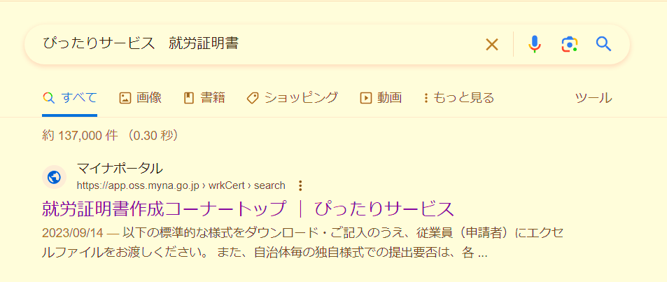
インターネットで
「ぴったりサービス 就労証明書」
と検索してください。

 | 【マイナポータル ぴったりサービス 就労証明書作成コーナー】
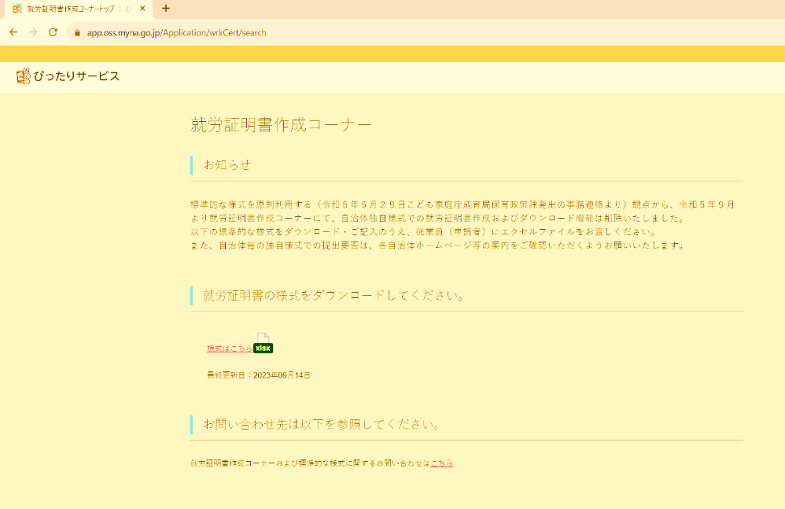
「就労証明書」Excelが
ダウンロードできます。

